Main sheet
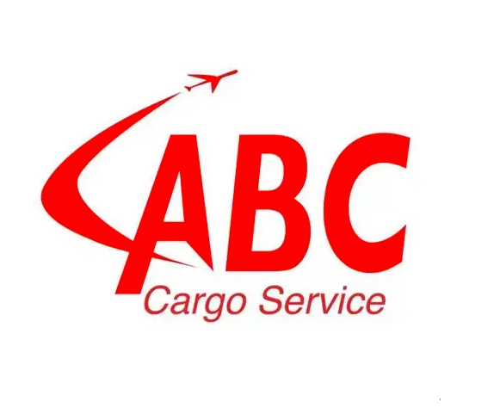
abc
تقرير المخزون

# | كود المنتج | الباركود | إسم المنتج | الفئة الرئيسية | الفئة الفرعية | اسم المخزن | السعر | سعر الشراء | الحجم | اجمالى الداخل | اجمالى الخارج | اجمالى السابق | الكمية الحالية | الكمية الحالية (وحده صغيرة) | قيمة المخزون | اجمالي التكلفه | اجمالي التكلفه شامل الضريبه | إجمالى سعر البيع
128 | 6,224,009,072,118.0000 | 6224009072118 | Bless Argan oil 50 ml |  |  | BLESS | 0.0000 | 0.0000 | قطعة | 1.0000 | 1.0000 | 0.0000 | 0.0000 |  | 0.0000 | 0.0000 | 0.0000 | 0.0000
129 | 6,224,009,072,125.0000 | 6224009072125 | Bless Satin Bonnet Kashmir |  |  | BLESS | 0.0000 | 0.0000 | قطعة | 1.0000 | 1.0000 | 0.0000 | 0.0000 |  | 0.0000 | 0.0000 | 0.0000 | 0.0000
130 | 6,224,009,072,132.0000 | 6224009072132 | Bless Pillowcase Kashmir |  |  | BLESS | 0.0000 | 0.0000 | قطعة | 1.0000 | 1.0000 | 0.0000 | 0.0000 |  | 0.0000 | 0.0000 | 0.0000 | 0.0000
134 | 6,224,009,072,187.0000 | 6224009072187 | Bless Shampoo with Shea Butter |  |  | BLESS | 0.0000 | 0.0000 | قطعة | 1.0000 | 1.0000 | 0.0000 | 0.0000 |  | 0.0000 | 0.0000 | 0.0000 | 0.0000
137 | 6,224,009,072,248.0000 | 6224009072248 | Bless Fruit Rush Shower Gel |  |  | BLESS | 0.0000 | 0.0000 | قطعة | 1.0000 | 1.0000 | 0.0000 | 0.0000 |  | 0.0000 | 0.0000 | 0.0000 | 0.0000
139 | 6,224,009,072,262.0000 | 6224009072262 | Bless Arabian Nights Shower Gel |  |  | BLESS | 0.0000 | 0.0000 | قطعة | 1.0000 | 1.0000 | 0.0000 | 0.0000 |  | 0.0000 | 0.0000 | 0.0000 | 0.0000
143 | 6,224,009,072,323.0000 | 6224009072323 | Bless Triple D Brush |  |  | BLESS | 0.0000 | 0.0000 | قطعة | 1.0000 | 1.0000 | 0.0000 | 0.0000 |  | 0.0000 | 0.0000 | 0.0000 | 0.0000
144 | 6,224,009,072,354.0000 | 6224009072354 | Bless Ocean Dew Shower Gel |  |  | BLESS | 0.0000 | 0.0000 | قطعة | 1.0000 | 1.0000 | 0.0000 | 0.0000 |  | 0.0000 | 0.0000 | 0.0000 | 0.0000
156 | 6,224,009,072,781.0000 | 6224009072781 | Bless Carbon fiber comb |  |  | BLESS | 0.0000 | 0.0000 | قطعة | 5.0000 | 5.0000 | 0.0000 | 0.0000 |  | 0.0000 | 0.0000 | 0.0000 | 0.0000
174 | 6,224,009,072,460.0000 | 6224009072460 | Bless Satin Bonnet Silver |  |  | BLESS | 0.0000 | 0.0000 | قطعة | 1.0000 | 1.0000 | 0.0000 | 0.0000 |  | 0.0000 | 0.0000 | 0.0000 | 0.0000
275 | 6,224,002,951,564.0000 | 6224002951564 | Bless Leave in Conditioner With Coconut oil |  |  | BLESS | 0.0000 | 0.0000 | قطعة | 1.0000 | 1.0000 | 0.0000 | 0.0000 |  | 0.0000 | 0.0000 | 0.0000 | 0.0000
 |  |  |  |  |  |  |  |  |  | اجمالى الداخل : 15.0000 | اجمالى الخارج : 15.0000 | اجمالى السابق : 0.0000 | الكمية الحالية : 0.0000 | الكمية الحالية : 0.0000 | قيمة المخزون : 0.0000 | اجمالي التكلفه : 0.0000 | اجمالي التكلفه شامل الضريبه : 0.0000 | إجمالى سعر البيع : 0.0000

